2021_08_data
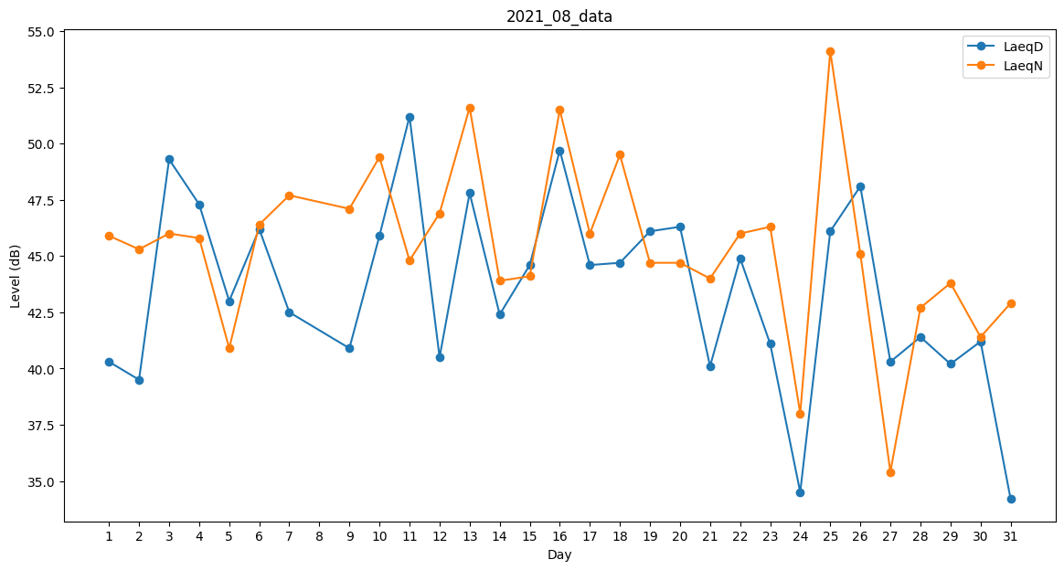
Day | LaeqD | LaeqN
1 | 40.3 | 45.9
2 | 39.5 | 45.3
3 | 49.3 | 46
4 | 47.3 | 45.8
5 | 43 | 40.9
6 | 46.2 | 46.4
7 | 42.5 | 47.7
8 | 0 | 50.4
9 | 40.9 | 47.1
10 | 45.9 | 49.4
11 | 51.2 | 44.8
12 | 40.5 | 46.9
13 | 47.8 | 51.6
14 | 42.4 | 43.9
15 | 44.6 | 44.1
16 | 49.7 | 51.5
17 | 44.6 | 46
18 | 44.7 | 49.5
19 | 46.1 | 44.7
20 | 46.3 | 44.7
21 | 40.1 | 44
22 | 44.9 | 46
23 | 41.1 | 46.3
24 | 34.5 | 38
25 | 46.1 | 54.1
26 | 48.1 | 45.1
27 | 40.3 | 35.4
28 | 41.4 | 42.7
29 | 40.2 | 43.8
30 | 41.2 | 41.4
31 | 34.2 | 42.9

